Лист1
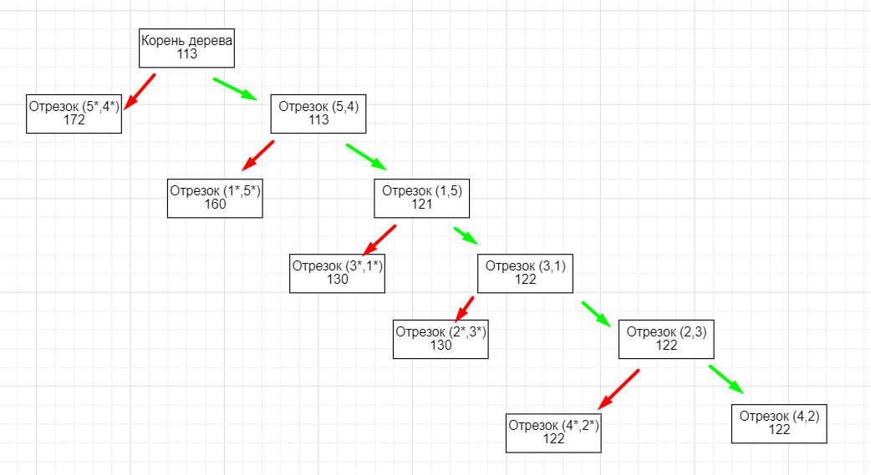
 | n= | 9
 | 1 | 2 | 3 | 4 | 5 | di
1 | ∞ | 18 | 30 | ∞ | 9 | 9 |  |  |  |  |  | 1)Находим минимальынй элемент и отнимаем от всех элементов строки
2 | 9 | ∞ | 24 | 59 | 75 | 9
3 | 11 | 27 | ∞ | 86 | 58 | 11 |  |  | H= | 96
4 | 26 | 49 | 36 | ∞ | 27 | 26
5 | 84 | 75 | 52 | 22 | ∞ | 22

 | 1 | 2 | 3 | 4 | 5
1 | ∞ | 9 | 21 | ∞ | 0 |  |  |  |  |  |  | 2)находим минимальный элемент в столбце и отнимаем от всех элементов столбца
2 | 2 | ∞ | 15 | 50 | 66
3 | 0 | 16 | ∞ | 75 | 47
4 | 0 | 23 | 10 | ∞ | 1
5 | 62 | 53 | 30 | 0 | ∞
dj | 0 | 9 | 10 | 0 | 0

 | 1 | 2 | 3 | 4 | 5
1 | ∞ | 0 | 11 | ∞ | 0
2 | 2 | ∞ | 5 | 50 | 66
3 | 0 | 7 | ∞ | 75 | 47
4 | 0 | 14 | 0 | ∞ | 1
5 | 62 | 44 | 20 | 0 | ∞
2 этап
 | 1 | 2 | 3 | 4 | 5
1 | ∞ | 0(7) | 11 | ∞ | 0(1) |  | удаляем строку и столбец где самая большая цифра
2 | 2 | ∞ | 5 | 50 | 66
3 | 0(7) | 7 | ∞ | 75 | 47
4 | 0 | 14 | 0(5) | ∞ | 1
5 | 62 | 44 | 20 | 0(70(20и50)) | ∞

повтор 1 и 2 этапа
 | 1 | 2 | 3 | 5
1 | ∞ | 0(7) | 11 | 0(1)
2 | 2 | ∞ | 5 | 66
3 | 0(7) | 7 | ∞ | 47
4 | 0 | 14 | 0(5) | ∞

 | 1 | 2 | 3 | 5
1 | ∞ | 0 | 11 | 0 | 0
2 | 2 | ∞ | 5 | 66 | 2
3 | 0 | 7 | ∞ | 47 | 0
4 | 0 | 14 | 0 | ∞ | 0

 | 1 | 2 | 3 | 5
1 | ∞ | 0 | 11 | 0
2 | 0 | ∞ | 3 | 64
3 | 0 | 7 | ∞ | 47
4 | 0 | 14 | 0 | ∞
 | 0 | 0 | 0 | 0 |  |  | H=(5,4)=96+2<96+70

 |  |  |  |  |  |  | т.к. равенство верное включаем ребро 5,4

 | 1 | 2 | 3 | 5
1 | ∞ | 0(7) | 11 | 0(47)
2 | 0(3) | ∞ | 3 | 64
3 | 0(7) | 7 | ∞ | 47
4 | 0(0) | 14 | 0(3) | ∞

 | 1 | 2 | 3
2 | 0 | ∞ | 3 | 0
3 | 0 | 7 | ∞ | 0
4 | 0 | 14 | 0 | 0

 | 1 | 2 | 3
2 | 0 | ∞ | 3
3 | 0 | 7 | ∞
4 | 0 | 14 | 0
 | 0 | 7 | 0

 | 1 | 2 | 3
2 | 0 | ∞ | 3
3 | 0 | 0 | ∞
4 | 0 | 7 | 0 |  | H=(5,4)=98+7<98+47

 |  |  |  |  | т.к. равенство верное включаем ребро 1,5

повтор 1 и 2 этапа
Вариант 1 |  |  |  |  |  |  |  | Вариант 2
 | 1 | 2 | 3 |  |  |  |  |  | 1 | 2 | 3
2 | 0(3) | ∞ | 3 |  |  |  |  | 2 | 0(3) | ∞ | 3
3 | 0(0) | 0(7) | ∞ |  |  |  |  | 3 | 0(0) | 0(7) | ∞
4 | 0(7) | 7 | 0(3) |  |  |  |  | 4 | 0(7) | 7 | 0(3)

 | 2 | 3 |  |  |  |  |  |  | 2 | 3
2 | ∞ | 3 | 3 |  |  |  |  | 2 | 0 | 3 | 3
3 | 0 | ∞ | 0 |  |  |  |  | 3 | 0 | 0

 | 2 | 3 |  |  |  |  |  |  | 1 | 3
2 | ∞ | 0 |  |  |  |  |  | 2 | 0 | 0
3 | 0 | ∞ |  |  |  |  |  | 4 | 0 | 0

 |  |  |  |  | H=(5,4)=105+3<103+7 |  |  |  |  |  |  |  | H=(5,4)=105+3<145+7

На этом этапе имеем две ветки:
1) не включаем маршрут 3-1
2) включаем маршрут 3-1

